Лист1
Баг-репорт
ID | summary | description | severity | priority | argument | comments | attachments
1 | Не корректная работа фильтрации "Дороже" | Фильтр "Дороже" от максимума до минимума, не корректно филтрует. | critical | high | Фильтрация не работает, приоритет high так как это критически мешает выполнению основной функции. | Пример: первое обявление 17 000 р, хотя есть дороже | 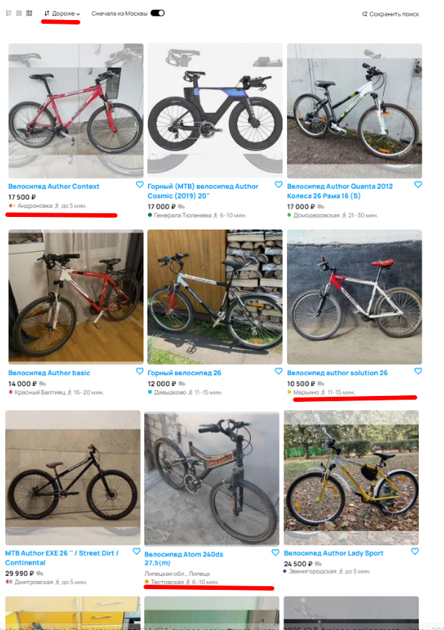
2 | Не корректная работа фильтрации "Сначала из Москвы" | Фильтр "Сначала из Москвы", сначала выводит обьявления не только из москвы | critical | high | Фильтрация не работает, приоритет high, так как это критически мешает выполнению основной функции. | Пример: Велосипед Atom 240ds 27,5(m) Липецкая область, Липецк | 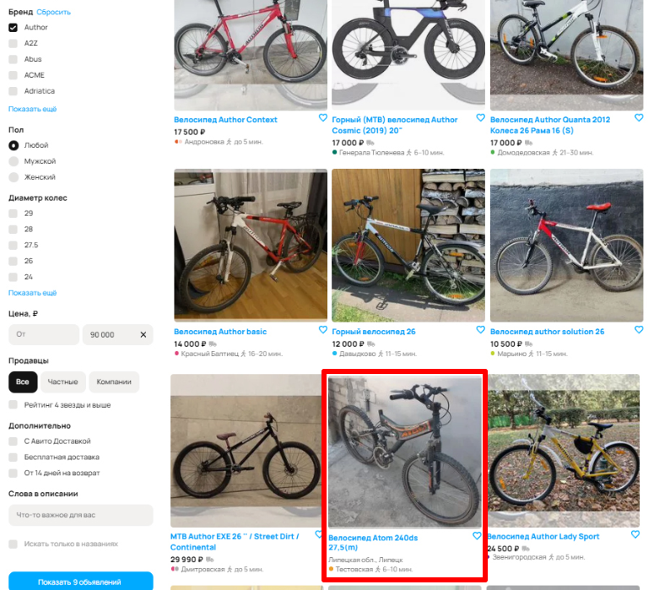
3 | Не корректная работа фильтрации "Бренд" Author | Фильтр "Бренд", выводить не только обьявление велосипеда бренда Author | critical | high | Фильтрация не работает, приоритет high, так как это критически мешает выполнению основной функции. | Пример: Горный велосипед 26 | 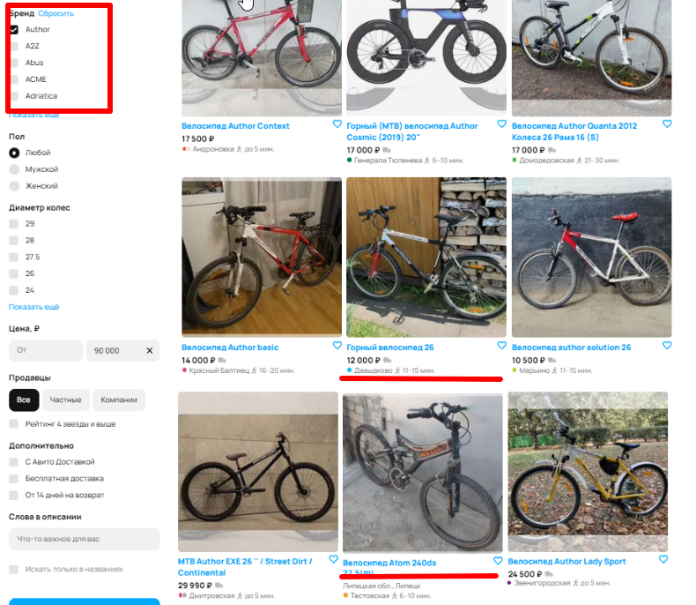
4 | Наличие фильтра "Пол" в категории "Горные велосипеды" | Фильтр "Пол" в категории "Горные велосипеды" ненужная функция | minor | low | Проблема требует исправления, но не является срочной. Так как дефекта не окажет существенного влияния на повышение качества продукта. |  | 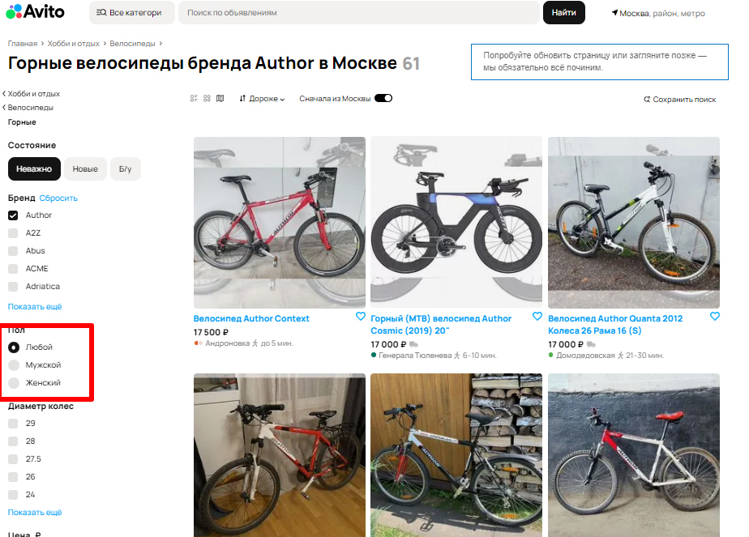
5 | Неинформативная надпись в тексте фильрации "Слова в описании" | В фильтре "Слова в описании" указано "Что важное для вас". Неинформативная надпись | medium | normal | Проблему следует исправить в порядке общей очерёдности. Так как дефекта окажет существенного влияния на повышение качества продукта. | Лучше написать надпись более понятную пользователю. Например "Введите ключевые слова" | 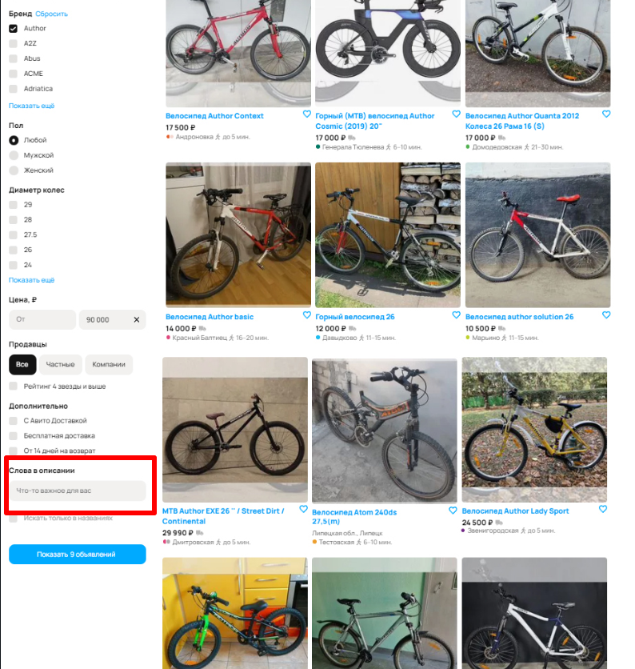
6 | Нет кнопки для сброса всех фильтров | Нет кнопки для сброса всех фильтров | minor | low | Проблема требует исправления, но не является срочной. Так как дефекта не окажет существенного влияния на повышение качества продукта. | Пользователь не может быстро сбросить все филтры, что затрудняет использование программы | -
Меня ввела в заблуждение кнопка «Показать 9 объявлений», не понимаю, фильтр «Бренд» был не применен? Если фильтр был ранее применен, то почему мы видим больше объявлений? Баг или недопонимание, вот в чем вопрос.

